PSW250
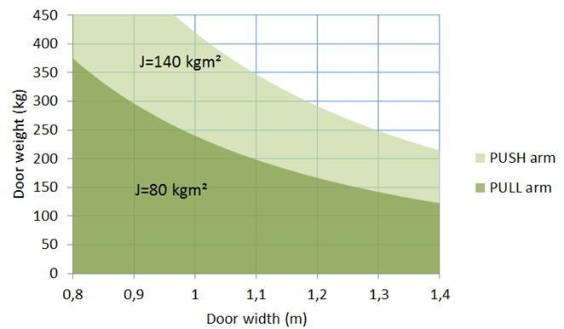
PSW250
12345678
Hmotnost dveří:
100 | Kg

Šířka dveří:
1 | metr

Setrvačnost:
33.3

Ramenem PUSH
Dobrý!

Ramenem PULL
Dobrý!

EMSW
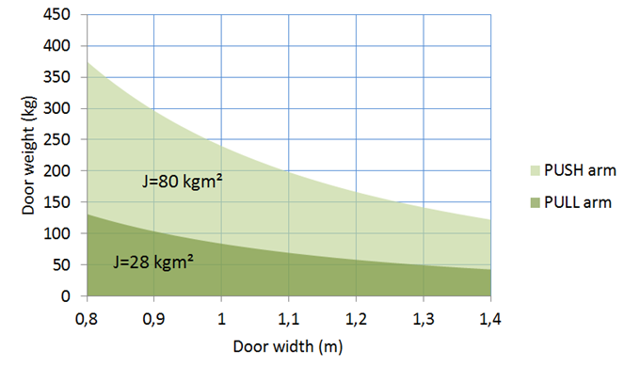
EMSW
12345678
Hmotnost dveří:
50 | Kg

Šířka dveří:
1 | metr

Setrvačnost:
16.7

Ramenem PUSH
Dobrý!

Ramenem PULL
Dobrý!

EMO
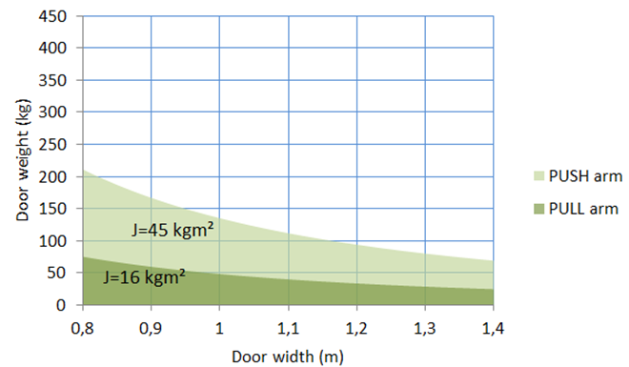
EMO
12345678
Hmotnost dveří:
40 | Kg

Šířka dveří:
1 | metr

Setrvačnost:
13.3

Ramenem PUSH
Dobrý!

Ramenem PULL
Dobrý!

